Issue Tracker
 | Closed Area | Opened | Closed | Opened Lables | Closed Labels
 | 1 | 0 | 1 | 2 | 3
 | 1 | 9 | 1 | 11 | 3
 | 1 | 9 | 1 | 11 | 3
 | 2 | 9 | 2 | 11 | 4
 | 2 | 15 | 2 | 17 | 4
 | 4 | 15 | 4 | 17 | 6
 | 4 | 15 | 4 | 17 | 6
 | 4 | 15 | 4 | 17 | 6
 | 4 | 34 | 4 | 36 | 6
 | 5 | 35 | 5 | 37 | 7
 | 22 | 49 | 22 | 51 | 24
 | 28 | 49 | 28 | 51 | 30
 | 28 | 49 | 28 | 51 | 30
 | 28 | 49 | 28 | 51 | 30
 | 28 | 50 | 28 | 52 | 30
 | 28 | 50 | 28 | 52 | 30
 | 28 | 50 | 28 | 52 | 30
 | 28 | 50 | 28 | 52 | 30
 | 28 | 50 | 28 | 52 | 30
 | 28 | 50 | 28 | 52 | 30
OPEN vs. CLOSED ISSUE TRACKER |  |  |  |  | TYPE | PRIORITY | DATE | LAST (days)
 |  |  |  |  | * | * | 2013-04-20 | 20

# | ISSUE | TYPE | PRIORITY | OPENED ON | OPENED BY | CLOSED ON | CLOSED BY | NOTES | Assigned To | DUE DATE
9 | Chưa format price của Buyer -> phải format theo dạng #,### VNĐ | Buyer | High | 2013-03-19 | KhanhNHV |  |  | Risk: Khi submit lên có thể sẽ phát sinh lỗi vì có dấu phẩy ở đó. Cần có xử lý ở client trước khi submit lên server |  | 2013-03-21
10 | Ward chuyển thành not required. Combo box chuyển thành textbox | Buyer | High | 2013-03-19 | KhanhNHV |  |  |  |  | 2013-03-22
14 | Bỏ 3 số .000 ở sau trong màn hình của Hub | Hub | High | 2013-03-21 | KhanhNHV
18 | - ward chưa bỏ dấu * (not required) - address thiếu dấu * (required) - type of delivery : out of format | Buyer | High | 2013-03-21 | ThinhNTY
21 | Nút prev + next của màn hình Buyer nhảy lên nhảy xuống khi bấm next - prev | Buyer | High | 2013-03-23 | KhanhNHV |  |  |  | AnhAN
43 | Man hinh tao new product: - khong nhap value cho field nao ca - click Create button => create thanh cong Sua lai: validate, yeu cau nhap cac field require | Customer | High | 2013-03-29 | ThinhNTY | 2013-04-12
47 | Màn hình Dashboard: - hiển thị logo của customer khi log in vào màn hình dashboard | Buyer | Low | 2013-03-30 | Thầy Phương |  |  |  | AnhAN
48 | Màn hình Buyer Info: (Shopping Cart) - các field require bỏ message, chuyển thành dấu (*) để sau textbox | Buyer | Low | 2013-03-30 | Thầy Phương | 2013-04-12
59 | Màn hình Create Plan: - thêm 1 dòng mô tả về cách chọn group như thế nào (ở giữa number of Plan & group type | Plan | High | 2013-04-02 | ThinhNTY |  |  |  | VuongND
62 | Add price category screen: - đưa column price lên sau price content, last modified user để cuối cùng, date sau price - last modified user chỉ lấy username, ko lấy full name | Plan | High | 2013-04-05 | ThinhNTY
64 | Request tab - dòng chữ màu đỏ đổi thành màu khác | Plan | High | 2013-04-05 | ThinhNTY
68 | phía trên logo, để 1 dòng chữ để cho ng dùng biết mình đang ở màn hình nào (vd: đang ở plan: Plan Dashboard) | General | High | 2013-04-09 | ThinhNTY
69 | Đổi dòng chữ "Some random text.." dưới Step bằng câu có ý nghĩa (theo ý nghĩa của từng step) - step 1: chọn product muốn mua - step 2: điền thông tin người mua hàng để nhận hàng - step 3: nhận passcode | Buyer | High | 2013-04-09 | ThinhNTY | 2013-04-12 | VuongND |  | VuongND
70 | Đổi field Address thành Your address ở step 2 | Buyer | High | 2013-04-09 | ThinhNTY | 2013-04-12 | VuongND |  | VuongND
71 | Step 3: - nếu buyer chọn Direct Delivery: Bạn đang order kiểu Direct Delivery. Chúng tôi sẽ giao hàng cho bạn trong vòng [3] ngày. - nếu buyer chọn Buffer Delivery: Bạn đang order kiểu buffer delivery. Bạn có thời gian 3 ngày để đến Hub đã lựa chọn để lấy hàng kể từ ngày thông báo hàng đã đến Hub. Vui lòng đem passcode này đến cho nhân viên at Hub để lấy hàng | Buyer | High | 2013-04-09 | ThinhNTY |  |  |  | VuongND
73 | Chuỗi passcode: HHmmss | Buyer | High | 2013-04-09 | ThinhNTY |  |  |  | VuongND
74 | Add order: - step 1: khi add product xong,có check box isPermanent + nếu check: sau khi add product to Cart add -> nếu reload lại page, product mới add sẽ xuất hiện trong product list (show trên page) + nếu uncheck: add to Cart Add only | Customer | High | 2013-04-09 | ThinhNTY |  |  |  | VuongND
75 | Assign DM - 2 button Reassign, Assign để vào trong khung Assign luôn | Plan | High | 2013-04-09 | ThinhNTY
76 | Assign DM: - button Mark as Finished để ngay dòng chữ Click to see Detail | Plan | High | 2013-04-09 | ThinhNTY |  |  |  | VuongND
79 | tab Request: - kéo nhỏ field Total lại - để chỗ cho Note | Plan | High | 2013-04-09 | ThinhNTY
85 | màn hình shopping cart: step 2 - bỏ dấu * ở field Address or nếu ko nhập thì fải bắt validate | Buyer | High | 2013-04-09 | ThinhNTY |  |  |  | VuongND
86 | Create Order - tạo nhiều order với các kiểu deliveryoption và payment type là khác nhau -> dưới db chỉ lưu 1 kiểu deliveryoption, payment type => sửa lại, khi insert xuống database, user order theo delivery option và payment type nào thì insert đúng kiểu đó | Buyer | High | 2013-04-09 | ThinhNTY |  |  |  | VuongND
87 | Create Product screen,on Enable column checkbox must check if Active checkbox in Create Product pop up screen was checked and vice versa | Customer | High | 2013-04-11 | AnhAN
88 | when click Edit button then click Save button and continue clicking Edit button again.Don't click Edit button again | Customer | High | 2013-04-11 | AnhAN
89 | In Create Product pop-up screen, uncheck Active checkbox.Then click Create.Create Product screen,on Enable column checkbox is check | Customer | High | 2013-04-11 | AnhAN
90 | When input so many value into fileds and click Save button .Create Product screen don't display well(be malformed) | Customer | Low | 2013-04-11 | AnhAN
91 | validate Price field only interger. | Customer | High | 2013-04-11 | AnhAN
92 | In pop up screen , Require fields haven't added * yet. | Customer | High | 2013-04-11 | AnhAN
93 | pop up screen needn't scroll | Customer | Medium | 2013-04-11 | AnhAN
94 | haven't limited the characters yet which user input. | Customer | Medium | 2013-04-11 | AnhAN
95 | haven't formatted price on Menu table yet | Buyer | Medium | 2013-04-11 | AnhAN
96 | haven't formatted price in Create Product screen yet | Customer | Medium | 2013-04-11 | AnhAN
97 | user can change price on browser | Buyer | High | 2013-04-11 | AnhAN
98 | haven't formatted quantity on Cart Add table yet | Buyer | Low | 2013-04-11 | AnhAN
99 | Khi tao request -> Tao Order -> thi khi refresh lai page order chua hien thi ra | Customer | High | 2013-04-11 | KhanhNHV | 2013-04-12 | KhanhNHV
100 | Man Hinh ViewDetailsDeliveryPlans khi click view Details thi pop up hien thi qua thap | Plan | High | 2013-04-15 | KhanhNHV |  |  |  | VuongND

Detail Design
Function Name | Actor
Add New Order | Customer
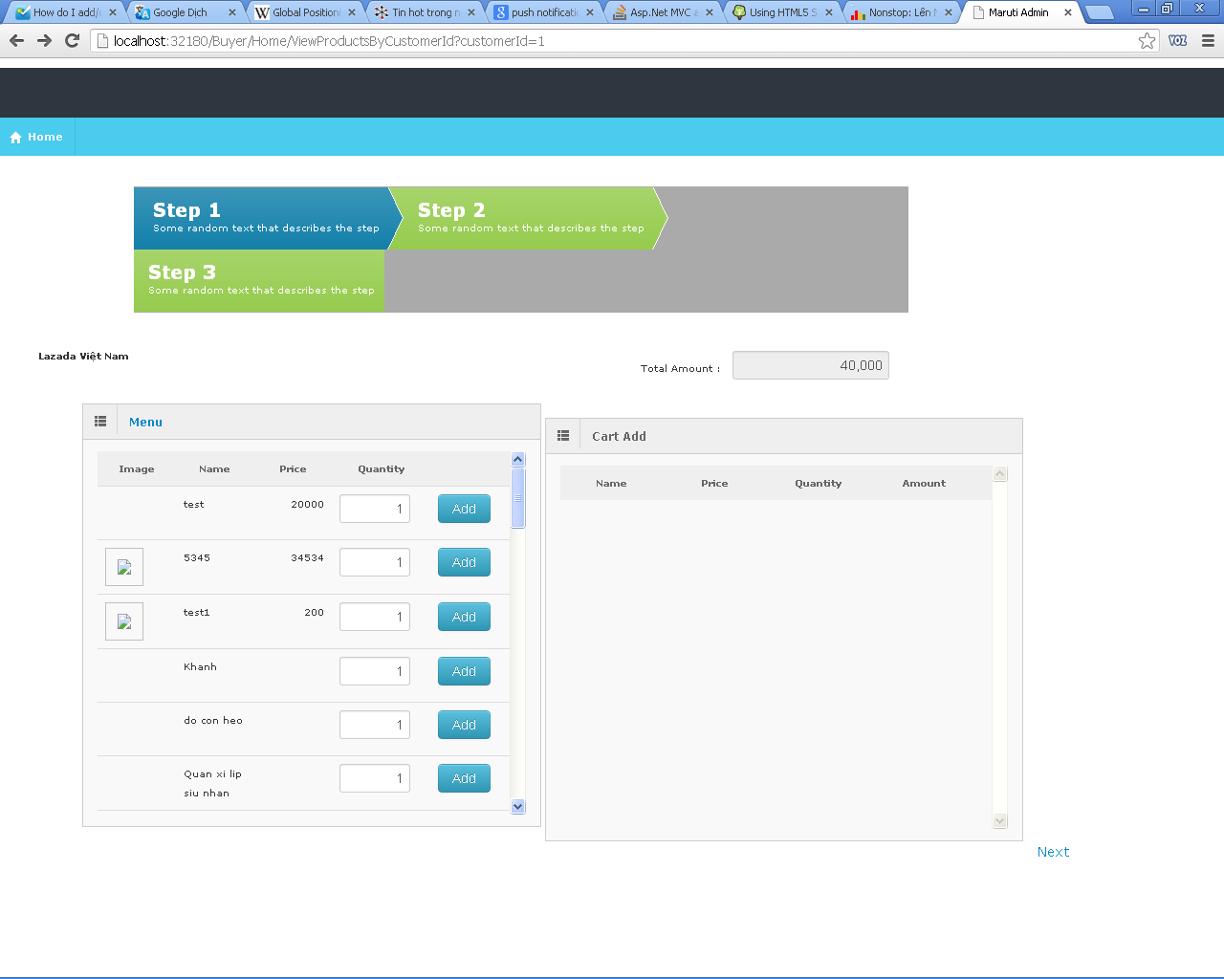

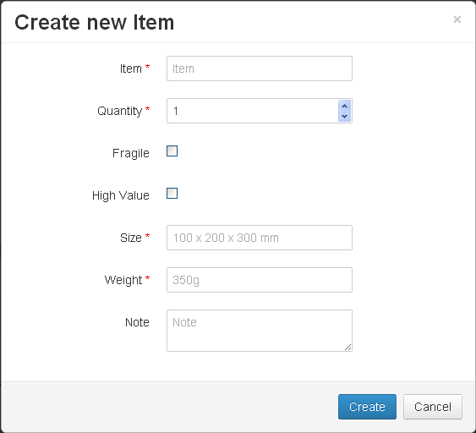

Add New Item

Action | Process steps
Click on Add New Item Link | Display Pop Up for add new item - Allow user for set a product whether is permanent or not
Click Create | Save the item in to db . - Add this item to Cart Add region

Reports:
Actor:
Tính tổng doanh thu : (Sales - Expense ) - tính trên tháng - ngày ?
Revenue = (Total Fee - Tổng km * Giá Xăng ?) Theo tháng ?
Revenue by Customer | From ngày tháng năm - to ngày tháng năm
Success - Failed Orders by Customer | Tính hiệu quả ?

